상품제안서
A5 리갈노트(2단절취/40매/띠지인쇄) | 상품코드: S04323

 |  |  |  |  |  |  | 02-713-8555 | www.synergygift.co.kr
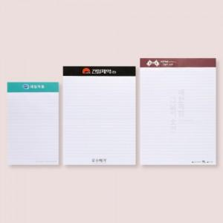 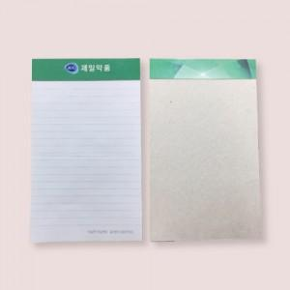 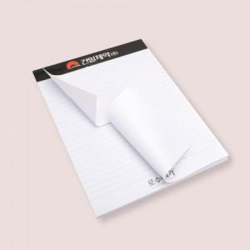

【상세/제작정보】

【인쇄/포장옵션】 | 풀칼라 / OPP(비닐)

【공급단가】 | 수량 | 500~ | 1,000~ | 2,000~ | 3,000~ | 5,000~
*VAT별도 | 단가 | 1,350원 | 1,300원 | 1,250원 | 1,200원 | 1,170원

【상품 URL】 | https://www.synergygift.co.kr:443/src/goods_detail.php?gdno=12748

